关系图
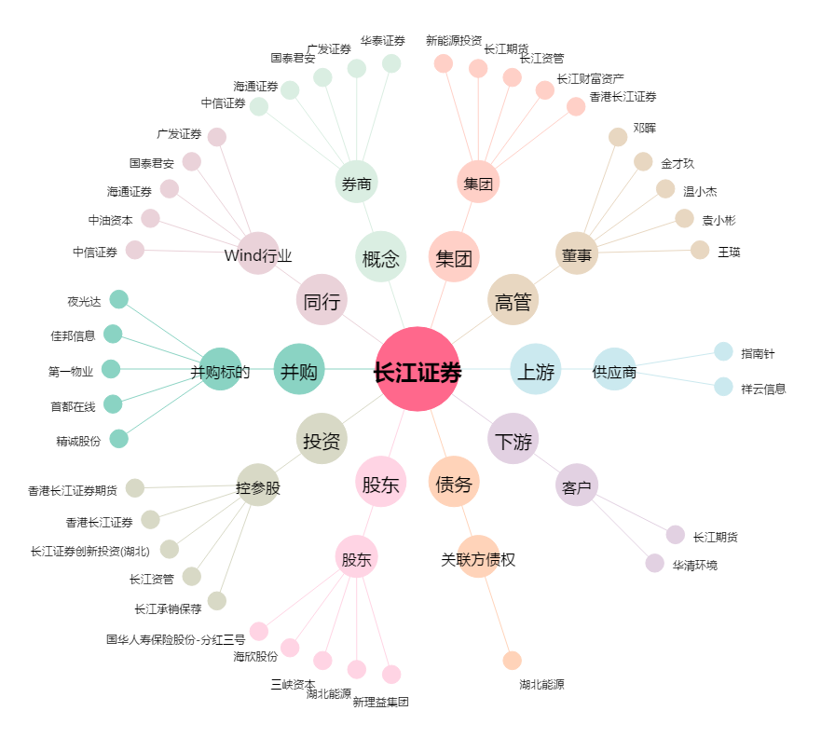
长江证券[000783.SZ] - 关系概览图

